Бокалы
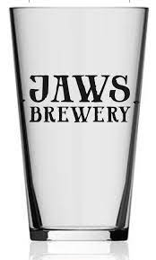
Конус Jaws 0,4 | 300р

